Plat
PERHITUNGAN VOLUME PLAT

Pnjng lewatan atas | : | 15 | D |  | Over lap |  |  | : | 40 | mm
Pnjng lewatan bwh | : | 20 | D |  | Panjang tul. Datar kaki ayam |  |  | : | 300 | mm
Panjang kait | : | 12 | D |  | Selimut beton |  |  | : | 20 | mm
Tebal lantai kerja | : | 50 | mm

PLAT DENGAN TULANGAN MENERUS 2 ARAH

 |  |  |  |  | Tipe Plat |  |  | : | S1 = S2
 |  |  |  |  | Ukuran Modul Dominan |  | Sisi pendek (lx) | : | 3.00 | m
 |  |  |  |  |  |  | Sisi panjang (ly) | : | 3.00 | m
 |  |  |  |  |  |  | Tebal plat | : | 130 | mm

 |  |  |  |  | Tipe Tulangan | Diameter | Jarak | Jumlah | Overlap dan Kait | Panjang Tul. Total | Wire Mesh | Berat Tulangan per Diameter (kg) |  |  |  |  | Total
 |  |  |  |  |  | mm | mm | bh | m | m | m2 | 8 | 10 | 13 | 16 | 25 | kg
 |  |  |  |  | A | 10 | 200 | 16 | 0.13 | 3.13 |  | - | 30.83 | - | - | - | 30.83
 |  |  |  |  | B | 10 | 200 | 16 | 0.13 | 3.13 |  | - | 30.83 | - | - | - | 30.83
 |  |  |  |  | C | 10 | 200 | 16 | 0.13 | 3.13 |  | - | 30.83 | - | - | - | 30.83
 |  |  |  |  | D | 10 | 200 | 16 | 0.13 | 3.13 |  | - | 30.83 | - | - | - | 30.83

 |  |  |  |  | Kaki Ayam | 8 | 600 | 25 | 0.90 | 1.08 |  | 10.65 | - | - | - | - | 10.65

 |  |  |  |  | Berat Total Tulangan |  |  |  |  |  |  | 10.65 | 123.30 | - | - | - | 133.95
 |  |  |  |  | Volume Beton |  |  |  |  |  |  |  |  |  |  |  | 1.17
 |  |  |  |  | Rasio Tulangan per Diameter |  |  |  |  |  |  | 9.11 | 105.38 | - | - | - | 114.49

Keterangan Area yang Dihitung |  |  | Luas (m2) | Keliling (m) | Void |  | Luas Net (m2) | Vol. Beton (m3) | Vol. Bekisting |  | Wire Mesh | Vol. Besi per Diameter (kg) |  |  |  |  | Total Besi (kg)
 |  |  |  |  | Luas (m2) | Keliling (m) |  |  | Lantai Kerja (m3) | Kayu (m2) | m2 | 8 | 10 | 13 | 16 | 25

Lantai 2
Main building area; FFL +4.50 |  |  | 154.26 | 85.11 |  |  | 154.26 | 20.05 |  | 165.32 |  | 182.59 | 2,113.36 | - | - | - | 2,295.96
Storage sebelah lift; FFL +4.50 |  |  | 16.07 | 21.20 |  |  | 16.07 | 2.09 |  | 18.83 |  | 19.02 | 220.16 | - | - | - | 239.18
Storage laundry; FFL +4.50 |  |  | 17.00 | 18.60 |  |  | 17.00 | 2.21 |  | 19.42 |  | 20.12 | 232.90 | - | - | - | 253.02
Laundry; FFL +4.50 |  |  | 23.58 | 21.20 |  |  | 23.58 | 3.07 |  | 26.34 |  | 27.91 | 323.05 | - | - | - | 350.96

Lantai Attic
Main building area; FFL +8.50 |  |  | 130.29 | 59.80 |  |  | 130.29 | 16.94 |  | 138.06 |  | 154.22 | 1,784.97 | - | - | - | 1,939.19
Service deck |  |  | 6.26 | 10.20 |  |  | 6.26 | 0.81 |  | 7.59 |  | 7.41 | 85.76 | - | - | - | 93.17

 |  |  |  |  | Tipe Plat |  |  | : | S3 Lantai 1
 |  |  |  |  | Ukuran Modul Dominan |  | Sisi pendek (lx) | : | 3.00 | m
 |  |  |  |  |  |  | Sisi panjang (ly) | : | 3.00 | m
 |  |  |  |  |  |  | Tebal plat | : | 135 | mm

 |  |  |  |  | Tipe Tulangan | Diameter | Jarak | Jumlah | Overlap dan Kait | Panjang Tul. Total |  | Berat Tulangan per Diameter (kg) |  |  |  |  | Total
 |  |  |  |  |  | mm | mm | bh | m | m |  | 8 | 10 | 13 | 16 | 25 | kg
 |  |  |  |  | A | 10 | 200 | 16 | 0.13 | 3.13 |  | - | 30.83 | - | - | - | 30.83
 |  |  |  |  | B | 10 | 200 | 16 | 0.13 | 3.13 |  | - | 30.83 | - | - | - | 30.83
 |  |  |  |  | C | 10 | 200 | 16 | 0.13 | 3.13 |  | - | 30.83 | - | - | - | 30.83
 |  |  |  |  | D | 10 | 200 | 16 | 0.13 | 3.13 |  | - | 30.83 | - | - | - | 30.83

 |  |  |  |  | Kaki Ayam | 8 | 600 | 25 | 0.90 | 1.09 |  | 10.75 | - | - | - | - | 10.75

 |  |  |  |  | Berat Total Tulangan |  |  |  |  |  |  | 10.75 | 123.30 | - | - | - | 134.05
 |  |  |  |  | Volume Beton |  |  |  |  |  |  |  |  |  |  |  | 1.22
 |  |  |  |  | Rasio Tulangan per Diameter |  |  |  |  |  |  | 8.85 | 101.48 | - | - | - | 110.33

Keterangan Area yang Dihitung |  |  | Luas (m2) | Keliling (m) | Void |  | Luas Net (m2) | Vol. Beton (m3) | Vol. Bekisting |  | Wire Mesh | Vol. Besi per Diameter (kg) |  |  |  |  | Total Besi (kg)
 |  |  |  |  | Luas (m2) | Keliling (m) |  |  | Lantai Kerja (m3) | Kayu (m2) | m2 | 8 | 10 | 13 | 16 | 25

Lantai 1
Main building area; FFL +/-0.00 |  |  | 202.92 | 83.60 | 5.14 | 9.08 | 197.78 | 26.70 | 9.89 | 12.51 |  | 236.28 | 2,709.59 | - | - | - | 2,945.86
Teras samping |  |  | 14.06 | 70.60 |  |  | 14.06 | 1.90 | 0.70 | 9.53 |  | 16.80 | 192.62 | - | - | - | 209.42
Garasi; FFL -0.35 |  |  | 56.65 | 35.00 |  |  | 56.65 | 7.65 | 2.83 | 4.73 |  | 67.68 | 776.11 | - | - | - | 843.78
Koridor service |  |  | 24.12 | 34.40 |  |  | 24.12 | 3.26 | 1.21 | 4.64 |  | 28.81 | 330.44 | - | - | - | 359.26
Carport; FFL -0.35 |  |  | 37.75 | 24.60 |  |  | 37.75 | 5.10 | 1.89 | 3.32 |  | 45.10 | 517.18 | - | - | - | 562.27
Terrace; FFL -0.02 |  |  | 72.90 | 12.24 |  |  | 72.90 | 9.84 | 3.65 | 1.65 |  | 87.09 | 998.73 | - | - | - | 1,085.82
Bridge; FFL +0.13 |  |  | 4.09 | 8.84 |  |  | 4.09 | 0.55 | 0.20 | 1.19 |  | 4.89 | 56.03 | - | - | - | 60.92
Walkway; FFL -0.02 |  |  | 15.57 | 21.30 |  |  | 15.57 | 2.10 | 0.78 | 2.88 |  | 18.60 | 213.31 | - | - | - | 231.91

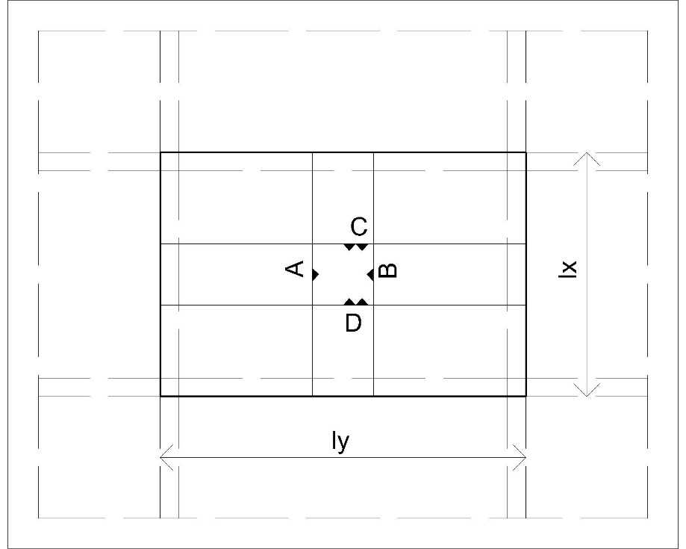

 |  |  |  |  | Tipe Plat |  |  | : | S3 = S4
 |  |  |  |  | Ukuran Modul Dominan |  | Sisi pendek (lx) | : | 3.00 | m
 |  |  |  |  |  |  | Sisi panjang (ly) | : | 3.00 | m
 |  |  |  |  |  |  | Tebal plat | : | 150 | mm

 |  |  |  |  | Tipe Tulangan | Diameter | Jarak | Jumlah | Overlap dan Kait | Panjang Tul. Total |  | Berat Tulangan per Diameter (kg) |  |  |  |  | Total
 |  |  |  |  |  | mm | mm | bh | m | m |  | 8 | 10 | 13 | 16 | 25 | kg
 |  |  |  |  | A | 10 | 200 | 16 | 0.13 | 3.13 |  | - | 30.83 | - | - | - | 30.83
 |  |  |  |  | B | 10 | 200 | 16 | 0.13 | 3.13 |  | - | 30.83 | - | - | - | 30.83
 |  |  |  |  | C | 10 | 200 | 16 | 0.13 | 3.13 |  | - | 30.83 | - | - | - | 30.83
 |  |  |  |  | D | 10 | 200 | 16 | 0.13 | 3.13 |  | - | 30.83 | - | - | - | 30.83

 |  |  |  |  | Kaki Ayam | 8 | 600 | 25 | 0.90 | 1.12 |  | 11.05 | - | - | - | - | 11.05

 |  |  |  |  | Berat Total Tulangan |  |  |  |  |  |  | 11.05 | 123.30 | - | - | - | 134.35
 |  |  |  |  | Volume Beton |  |  |  |  |  |  |  |  |  |  |  | 1.35
 |  |  |  |  | Rasio Tulangan per Diameter |  |  |  |  |  |  | 8.18 | 91.33 | - | - | - | 99.52

Keterangan Area yang Dihitung |  |  | Luas (m2) | Keliling (m) | Void |  | Luas Net (m2) | Vol. Beton (m3) | Vol. Bekisting |  | Wire Mesh | Vol. Besi per Diameter (kg) |  |  |  |  | Total Besi (kg)
 |  |  |  |  | Luas (m2) | Keliling (m) |  |  | Lantai Kerja (m3) | Kayu (m2) | m2 | 8 | 10 | 13 | 16 | 25

Lantai 2
Balkon; FFL +4.45 |  |  | 14.34 | 27.49 |  |  | 14.34 | 2.15 |  | 18.46 |  | 17.60 | 196.46 | - | - | - | 214.06

Lantai Attic
Teras; FFL +8.45 |  |  | 99.00 | 55.40 |  |  | 99.00 | 14.85 |  | 107.31 |  | 121.52 | 1,356.30 | - | - | - | 1,477.82
Dudukan fasad; FFL +7.55 |  |  | 30.18 | 40.88 |  |  | 30.18 | 4.53 |  | 36.31 |  | 37.05 | 413.47 | - | - | - | 450.51
Balkon master bedroom; FFL +8.45 |  |  | 2.20 | 6.40 |  |  | 2.20 | 0.33 |  | 3.16 |  | 2.70 | 30.14 | - | - | - | 32.84

Dak Atap
Dak atap; FFL +11.45 |  |  | 14.86 | 15.43 |  |  | 14.86 | 2.23 |  | 17.17 |  | 18.24 | 203.58 | - | - | - | 221.82
Dak atap; FFL +10.90 |  |  | 25.02 | 48.80 |  |  | 25.02 | 3.75 |  | 32.34 |  | 30.71 | 342.77 | - | - | - | 373.49

 |  |  |  |  | Tipe Plat |  |  | : | S5 Konsol Tapered
 |  |  |  |  | Ukuran Modul Dominan |  | Sisi pendek (lx) | : | 0.50 | m
 |  |  |  |  |  |  | Sisi panjang (ly) | : | 6.00 | m
 |  |  |  |  |  |  | Tebal plat | : | 150 | mm

 |  |  |  |  | Tipe Tulangan | Diameter | Jarak | Jumlah | Overlap dan Kait | Panjang Tul. Total |  | Berat Tulangan per Diameter (kg) |  |  |  |  | Total
 |  |  |  |  |  | mm | mm | bh | m | m |  | 8 | 10 | 13 | 16 | 25 | kg
 |  |  |  |  | A | 10 | 200 | 31 | 0.40 | 0.90 |  | - | 17.20 | - | - | - | 17.20
 |  |  |  |  | B | 10 | 200 | 31 | 0.40 | 0.90 |  | - | 17.20 | - | - | - | 17.20
 |  |  |  |  | C | 10 | 200 | 4 | 0.80 | 6.80 |  | - | 16.77 | - | - | - | 16.77
 |  |  |  |  | D | 10 | 200 | 4 | 0.80 | 6.80 |  | - | 16.77 | - | - | - | 16.77

 |  |  |  |  | Kaki Ayam | 8 | 600 | 10 | 0.90 | 1.12 |  | 4.42 | - | - | - | - | 4.42

 |  |  |  |  | Berat Total Tulangan |  |  |  |  |  |  | 4.42 | 67.94 | - | - | - | 72.36
 |  |  |  |  | Volume Beton |  |  |  |  |  |  |  |  |  |  |  | 0.45
 |  |  |  |  | Rasio Tulangan per Diameter |  |  |  |  |  |  | 9.82 | 150.97 | - | - | - | 160.79

Keterangan Area yang Dihitung |  |  | Luas (m2) | Keliling (m) | Void |  | Luas Net (m2) | Vol. Beton (m3) | Vol. Bekisting |  | Wire Mesh | Vol. Besi per Diameter (kg) |  |  |  |  | Total Besi (kg)
 |  |  |  |  | Luas (m2) | Keliling (m) |  |  | Lantai Kerja (m2) | Kayu (m2) | m2 | 8 | 10 | 13 | 16 | 25

Lantai 2
Topian kusen; FFL +3.70 |  |  | 10.13 | 41.60 |  |  | 10.13 | 1.52 |  | 16.37 |  | 14.92 | 229.40 | - | - | - | 244.33

Lantai Attic
Konsol fasad depan |  |  | 9.53 | 38.96 |  |  | 9.53 | 1.43 |  | 15.37 |  | 14.04 | 215.82 | - | - | - | 229.86
Konsol fasad arah garden; FFL +8.00 |  |  | 6.28 | 31.37 |  |  | 6.28 | 0.94 |  | 10.99 |  | 9.25 | 142.22 | - | - | - | 151.47

VOLUME TOTAL |  |  |  |  |  |  |  | 134.00 | 21.15 | 673.50 | - | 1,182.56 | 13,684.37 | - | - | - | 14,866.92
 |  |  |  |  |  |  |  |  |  |  |  |  |  |  |  | rasio | 110.95

